Car 2 - 01124
Chassis No. | MD2A68CX5TWK01124
Engine No.
Operating Status | Accident - at the bodywork and paint shop
Date | 25/10/2026
Color | Red

No. | Missing Part (Arabic) | Part Name | Part No. | Quantity
1 | فانوس أمامي يمين | HEAD LAMP RH ASYM BEAM LHD 60 55W | BF401136 | 1
2 | زجاج أمامي | Broken (another glass was delivered to the factory, c/o Eng. Naseem)
3 | اكصدام أمامي | BUMPER FRONT | BF182006 | 1
4 | عتبة أمامي شمال
5 | طبة عتبة يمين | CAP TR ARM MOUNTING RH | BF185011 | 1
6 | ولاعه | CHARGER MOBILE | AL201100 | 1
7 | حساس كلاكس
 | كاسيت
8 | فبرة مثلث خلفي يمين |  |  |  | 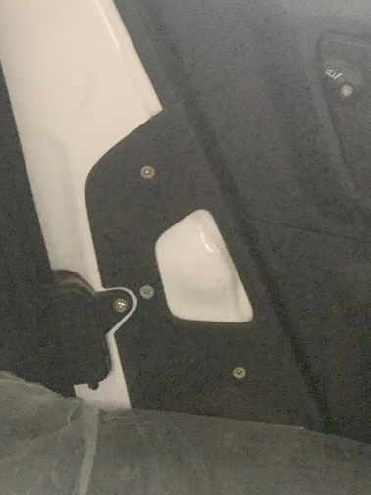
9 | فانوس خلفي شمال | ASSEMBLY 4WH TAIL LAMP LH 16W | BF401139 | 1
10 | شالتة خلفي | CUSHION ASSEMBLY-SEAT- REAR | BF191207 | 1
11 | شاسيه كرسي السائق | ASSEMBLY SEAT DRIVER | BF191175 | 1
12 | فبرة كونسولة | COVER MIDDLE UPPER CNG | BF182588 | 1
 | فيبرة حزام خلفى يمين | SEAT BELT ELR REAR COVER RH | BF182624 | 1
 | فيبرة حزام خلفى شمال | SEAT BELT ELR REAR COVER LH | BF182625 | 1
 | طقم حزام خلفي | BELT ASSEMBLY SEAT REAR | BF182635 | 1
13 | طقم حزام أمامي | BELT ASSEMBLY SEAT FRONT | BF182634 | 1
 | جوان جانب خارجي | GUIDE CHNL BEADING FRT FRT | BF243092 | 1
 |  | BEADING CHANNEL L = 300 | BF243113 | 1
14 |  | BEADING CHANNEL SLIDING | BF243096 | 1
15 | فبرة زجاج باب أمامي يمين سفليه | COVER SLIDING FRT DOOR BTM RH | BF243074 | 1
16 | مرايا يمين | ORVM RH | BF184638 | 1
17 | باب خلفي يمين + فريم + زجاج + جوانة + فبرة زجاج | ASSEMBLY REAR DOOR COMP RH WHITE | 52BF0102 | 1
18 | فبرة كاتم فلتر هواء | Broken |  |  | 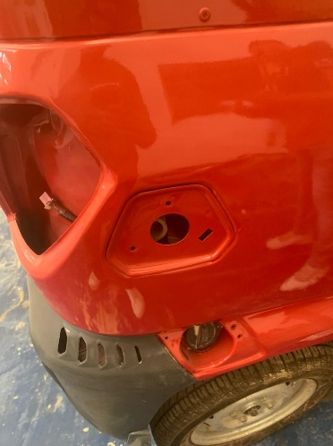
19 | مرايا صالون | IRVM | BF184620 | 1
20 | فريم زجاج خلفي | GLASS TAILGATE | BF186029 | 1
21 | فانوس ماتور | LAMP (LIGHT) ASSEMBLY - CABIN | AL201039 | 1
22 | غطاء عجل | HUB CAP - STEEL WHEEL | BF131505 | 1
23 | شبكة علوية | Under repair |  | 1

Car 9 - 00097
Chassis No. | MD2A68CX4TWM00097
Engine No. | BFXWTM21314
Operating Status | Engine is at the service center
Date | 25/10/2026
Color | White

No. | Missing Part (Arabic) | Part Name | Part No. | Quantity
1 | فانوس أمامي يمين | HEAD LAMP RH ASYM BEAM LHD 60 55W | BF401136 | 1
2 | كابترة أمامي يمين علوية | GUARD SPLASH FRONT RH UPPER | BF185025 | 1
3 | مرايا شمال | ORVM LH | BF184637 | 1
 | مرايا يمين | ORVM RH | BF184638 | 1
4 | كالون باب أمامي يمين |  |  | 1
5 | فبرة زجاج باب أمامي يمين سفليه | COVER SLIDING FRT DOOR BTM RH | BF243074 | 1
6 | زجاج باب أمامي شمال + فريم كامل + جوانات + فبرة زجاج | FRAME DOOR FRONT LH | BF243085 | 1
 |  | BEADING FRONT LH LOWER | BF243091 | 1
 |  | GUIDE CHNL BEADING RR FRT | BF243093 | 2
 |  | ED COATED DOOR FRAME- FRT LH-BF243085 | 52BF0689 | 1
 |  | ASSLY CHANNEL QTR GLS MTG LH PAINT-BLACK | 56BF3R22 | 1
 |  | CHANNEL GLASS DOOR FR LOWER LH | BF243058 | 1
 |  | COVER SLIDING FRT DOOR BTM LH | BF243073 | 1
 |  | LOCK RE60 SLIDING GLASS | BF243066 | 2
 |  | LATCH FRONT DOOR-REAR GLASS-LH | BF243102 | 1
 |  | LATCH FRONT DOOR-REAR GLASS-RH | BF243103 | 1
 |  | CHANNEL FRT DOOR SLIDING TOP LH | BF243057 | 1
 |  | CLIP | BF241152 | 16
 |  | GLASS WINDOW FRONT FRONT LH | BF243049 | 1
 |  | GLASS WINDOW FRONT REAR LH | BF243050 | 1
7 | باب خلفي يمين كامل + زجاج + فريم + فبرة زجاج + جوانات | ASSEMBLY REAR DOOR COMP RH WHITE | 52BF0102 | 1
8 | حزام خلفي | BELT ASSEMBLY SEAT REAR | BF182635 | 1
 | حزام أمامي | BELT ASSEMBLY SEAT FRONT | BF182634 | 1
 | فيبرة حزام خلفى يمين | SEAT BELT ELR REAR COVER RH | BF182624 | 1
 | فيبرة حزام خلفى شمال | SEAT BELT ELR REAR COVER LH | BF182625 | 1
9 | مفتاح انتظار | SWITCH HAZARD WITH ILLUMINATION | BF401444 | 1
 | وش مفتاح إنذار | HOUSING SWITCH LHD | BF182300 | 1
10 | طبة عتبة يمين | CAP TR ARM MOUNTING RH | BF185011 | 1
11 | كابترة خلفي يمين أمامي | GUARD SPLASH REAR RH FRONT | BF185077 | 1
12 | دلايه خلفي شمال | MUDFLAP REAR LH | BF185069 | 1
 | دلايه خلفي يمين | MUDFLAP REAR RH | BF185068 | 1
13 | كاتم صوت فلتر الهواء |  |  | 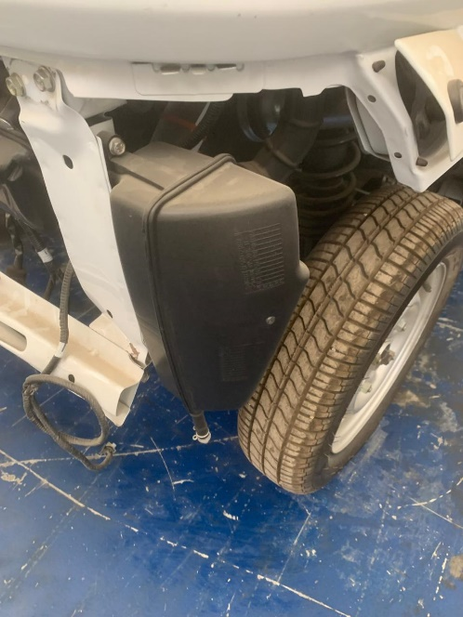
14 | افيز بطارية | BRACKET CLAMP BATTERY | BF211543 | 1
 |  | ARRESTER BATTERY CLAMP ROD | BF211544 | 1
 |  | NUT HEX FLANGED | KCGD0606 | 2
 |  | BOLT FLANGED M6X1 | KADT0612 | 2

15 | كوبلين خلفي شمال | SHAFT ASSEMBLY DRIVE | BF551807 | 1
 | فبرة كونسولة | COVER MIDDLE UPPER CNG | BF182588 | 1
16 | براكيت ماتور + المسامير | BRACKET RR ENG SIDE 200CC | BF113435 | 1
 |  | ISOLATOR ASSEMBLY FRONT | BF113461 | 1
17 | رشاش بنزين | FUEL INJECTOR | JG611007 | 1
 |  | CLIP INJECTOR CLIP | JG611006 | 1
 |  | ASSEMBLY INJECTOR CAP | BF611012 | 1
 |  | FIXING SCREW | JG581424 | 1
 |  | BOLT-FLANGE-KAE ST-D DIA-06 L-25 | KAED0625 | 2
 | منفولد | MANIFOLD INTAKE | BF581420 | 1
18 |  | SLEEVE MANIFOLD | BF581419 | 1
 |  | CLAMP | JG581442 | 1
 |  | CLAMP CONNECTING TUBE | JU581006 | 1
 | بوابه | BODY THROTTLE ASSEMBLY | BF611241 | 1

19 | جوانات نحاس | GASKET - EXHAUST | DJ101064 | 1
 | مسامير شكمان | BOLT FLANGED M10X1.25 | KADD10F0 | 2
 |  | NUT HEX FLANGED | KCGD1010 | 2
20 | جبل باب ماتور | STRING ENGINE ACC COVER STOPPER | BF244009 | 2
21 | كونسولة | COVER MIDDLE UPPER CNG | BF182588 | 1
22 | دلايه موتور شمال | COVER SIDE LH CNG | BF182591 | 1
 | دلايه موتور يمين | COVER SIDE RH CNG | BF182590 | 1
23 | كنترول | ECU | JP351439 | 1
24 | شبكة علوية | Under repair |  | 1

Car 10 - 01352
Chassis No. | MD2A68CX7TWK01352
Engine No. | BFXWTK20030
Operating Status | Accident
Date | 25/10/2026
Color | White

No. | Missing Part (Arabic) | Part Name | Part No. | Quantity
1 | كارتيره أمامي يمين علوية | GUARD SPLASH FRONT RH UPPER | BF185025 | 1
 | كارتيره أمامي يمين سفلي | GUARD SPLASH FRONT RH LOWER | BF185026 | 1
3 | فانوس أمامي يمين | HEAD LAMP RH ASYM BEAM LHD 60 55W | BF401136 | 1
 | فانوس أمامي شمال | HEAD LAMP LH ASYM BEAM LHD 60 55W | BF401135 | 1
4 | مساحة | WIPER ASSEMBLY RE 43 LHD | BF187009 | 1
5 | مقص امامي يمين | ASSEMBLY ARM CONTROL LOWER RH | BF121112 | 1
6 | اكصدام | BUMPER FRONT | BF182006 | 1
 | حامل نمرة |  |  | 1
7 | عتبة باب أمامي يمين |  |  | 1
 | عتبة باب أمامي شمال |  |  | 1
8 | ولاعه | CHARGER MOBILE | AL201100 | 1
9 | حساس كلاكس |  | نعم | 1
10 | مفصلة باب أمامي يمين | HINGE ASSEMBLY DOOR FRONT LH | BF247026 | 1 | The catalog only has the code for the LEFT hinge - please review
 |  | ASSEMBLY HINGE RR DOOR LH BTM | BF247032 | 1 | The catalog only has the code for the LEFT hinge - please review
11 | كالون باب امامي شمال |  |  | 1
 | طقم كونتاكت | KIT SET LOCK LHD | 36BF0024 | 1 | 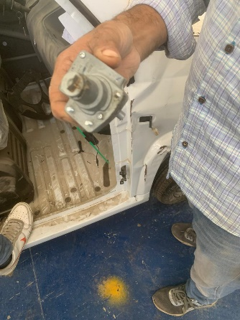 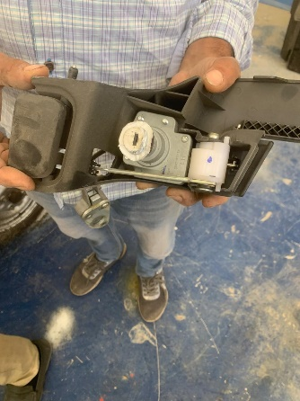 A right-side contact lock cylinder is available in the store and can be modified - please review. The problem is in the front-left door key lock cylinder
12 | حزام خلفي | BELT ASSEMBLY SEAT REAR | BF182635 | 1
 | حزام أمامي | BELT ASSEMBLY SEAT FRONT | BF182634 | 1
 | فيبرة حزام خلفى يمين | SEAT BELT ELR REAR COVER RH | BF182624 | 1
 | فيبرة حزام خلفى شمال | SEAT BELT ELR REAR COVER LH | BF182625 | 1
13 | فبرة مثلث يمين |  |  | 1
13 | فبرة مثلث شمال |  |  | 1 | 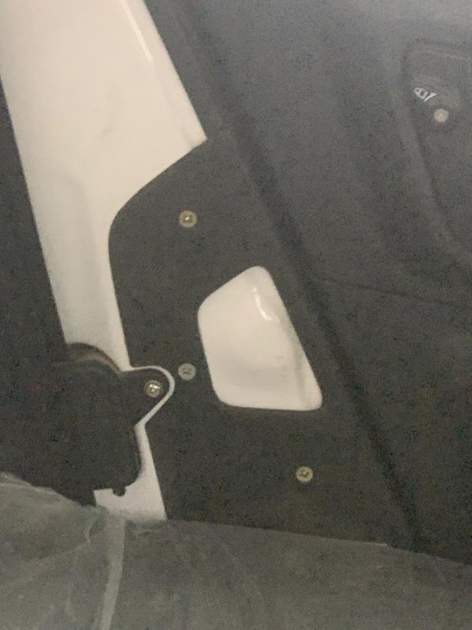
14 | باب خلفي يمين كامل + فريم + فبرة زجاج + جوانة | ASSEMBLY REAR DOOR COMP RH WHITE | 52BF0102 | 1
15 | باب خلفي شمال |  |  |  | 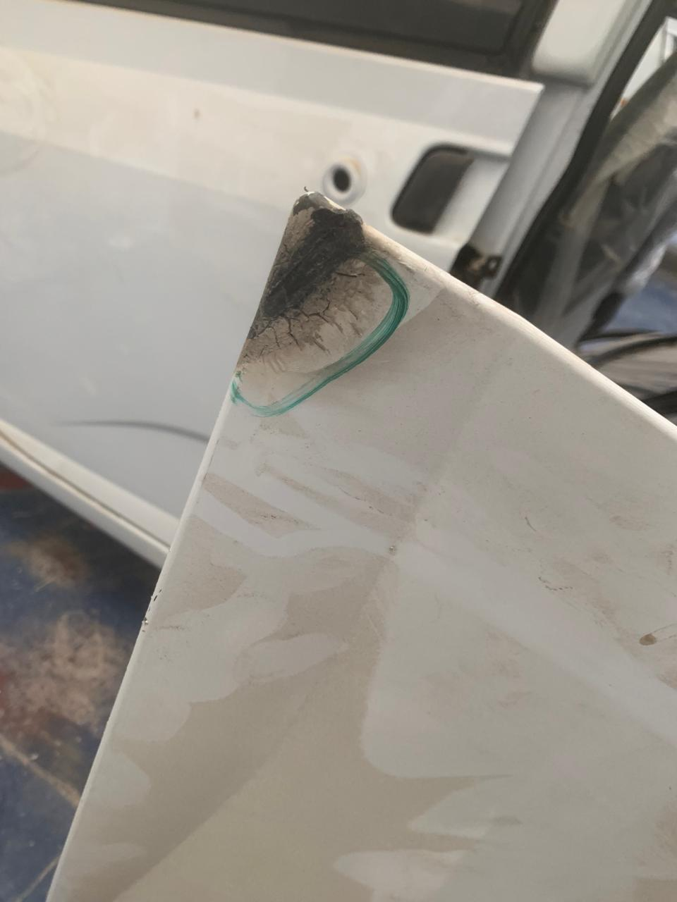 No assembled part code for it (the door is available but was damaged in an accident and a repair is being attempted)
16 | كابترة خلفي يمين خلفي | GUARD SPLASH REAR RH REAR | BF185078 | 1
17 | كابترة خلفي شمال خلفي | GUARD SPLASH REAR LH REAR | BF185081 | 1
18 | اكصدام خلفي يمين | BUMPER REAR LH | BF182008 | 1
 | اكصدام خلفي شمال | BUMPER REAR RH | BF182009 | 1
19 | دلايه خلفي شمال | MUDFLAP FRONT LH | BF185072 | 1
 | دلايه خلفي يمين | MUDFLAP REAR RH | BF185068 | 1
20 | دلايه موتور شمال | COVER SIDE LH CNG | BF182591 | 1
 | دلايه موتور يمين | COVER SIDE RH CNG | BF182590 | 1
21 | مرايا شمال | ORVM LH | BF184637 | 1
22 | شبكة علوية | Under repair |  | 1

